例題5-1-部員リスト
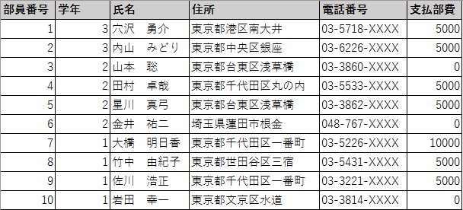
1 | 3 | 穴沢 勇介 | 東京都港区南大井 | 03-5718-XXXX | 5000
 | 3 | 内山 みどり | 東京都中央区銀座 | 03-6226-XXXX | 5000
 | 2 | 山本 聡 | 東京都台東区浅草橋 | 03-3860-XXXX | 0
 | 2 | 田村 卓哉 | 東京都千代田区丸の内 | 03-5533-XXXX | 5000
 | 2 | 星川 真弓 | 東京都台東区浅草橋 | 03-3862-XXXX | 5000
 | 2 | 金井 祐二 | 埼玉県蓮田市根金 | 048-767-XXXX | 0
 | 1 | 大橋 明日香 | 東京都千代田区一番町 | 03-5226-XXXX | 10000
 | 1 | 竹中 由紀子 | 東京都世田谷区三宿 | 03-5431-XXXX | 5000
 | 1 | 佐川 浩正 | 東京都千代田区一番町 | 03-3221-XXXX | 5000
 | 1 | 岩田 幸一 | 東京都文京区水道 | 03-3814-XXXX | 0

作表
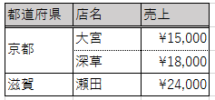
都道府県 | 売上
京都 | 15000
滋賀 | 24000

作表2
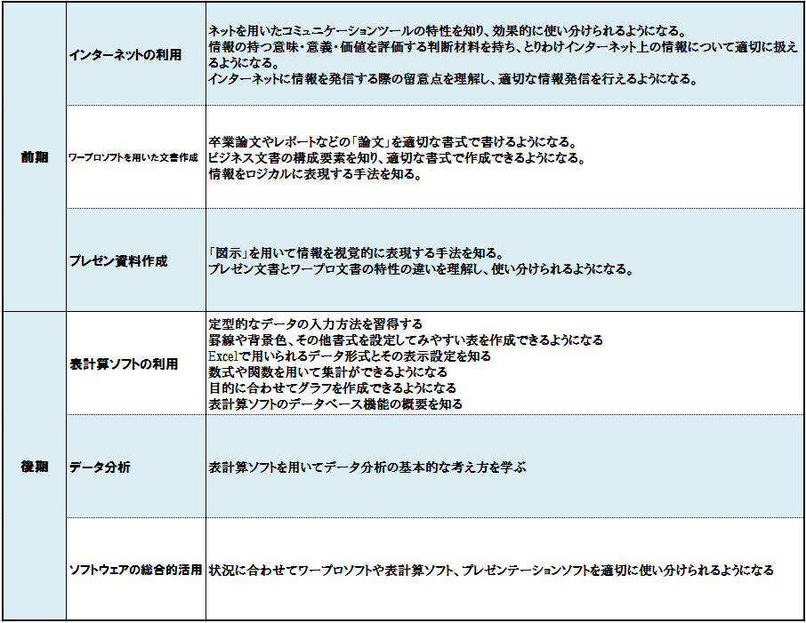
前期 | インターネットの利用 | ネットを用いたコミュニケーションツールの特性を知り、効果的に使い分けられるようになる。情報の持つ意味・意義・価値を評価する判断材料を持ち、とりわけインターネット上の情報について適切に扱えるようになる。インターネットに情報を発信する際の留意点を理解し、適切な情報発信を行えるようになる。
 | ワープロソフトを用いた文書作成 | 卒業論文やレポートなどの「論文」を適切な書式で書けるようになる。ビジネス文書の構成要素を知り、適切な書式で作成できるようになる。情報をロジカルに表現する手法を知る。
 | プレゼン資料作成 | 「図示」を用いて情報を視覚的に表現する手法を知る。プレゼン文書とワープロ文書の特性の違いを理解し、使い分けられるようになる。
後期 | 表計算ソフトの利用 | 定型的なデータの入力方法を習得する罫線や背景色、その他書式を設定してみやすい表を作成できるようになるExcelで用いられるデータ形式とその表示設定を知る数式や関数を用いて集計ができるようになる目的に合わせてグラフを作成できるようになる表計算ソフトのデータベース機能の概要を知る
 | データ分析 | 表計算ソフトを用いてデータ分析の基本的な考え方を学ぶ
 | ソフトウェアの総合的活用 | 状況に合わせてワープロソフトや表計算ソフト、プレゼンテーションソフトを適切に使い分けられるようになる

練習問題5-2 問題1
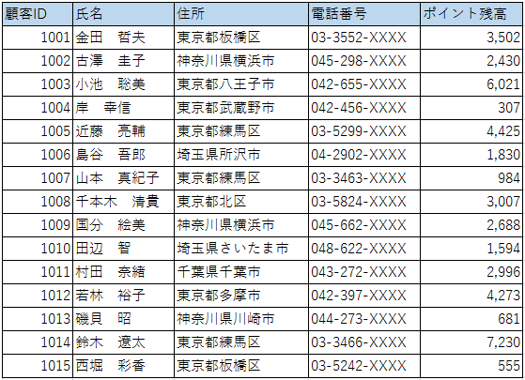
顧客ID | 氏名 | 住所 | 電話番号 | ポイント残高
 | 金田 哲夫 | 東京都板橋区 | 03-3552-XXXX | 3502
 | 古澤 圭子 | 神奈川県横浜市 | 045-298-XXXX | 2430
 | 小池 聡美 | 東京都八王子市 | 042-655-XXXX | 6021
 | 岸 幸信 | 東京都武蔵野市 | 042-456-XXXX | 307
 | 近藤 亮輔 | 東京都練馬区 | 03-5299-XXXX | 4425
 | 島谷 吾郎 | 埼玉県所沢市 | 04-2902-XXXX | 1830
 | 山本 真紀子 | 東京都練馬区 | 03-3463-XXXX | 984
 | 千本木 清貴 | 東京都北区 | 03-5824-XXXX | 3007
 | 国分 絵美 | 神奈川県横浜市 | 045-662-XXXX | 2688
 | 田辺 智 | 埼玉県さいたま市 | 048-622-XXXX | 1594
 | 村田 奈緒 | 千葉県千葉市 | 043-272-XXXX | 2996
 | 若林 裕子 | 東京都多摩市 | 042-397-XXXX | 4273
 | 磯貝 昭 | 神奈川県川崎市 | 044-273-XXXX | 681
 | 鈴木 遼太 | 東京都練馬区 | 03-3466-XXXX | 7230
 | 西堀 彩香 | 東京都板橋区 | 03-5242-XXXX | 555

練習問題5-2 問題2
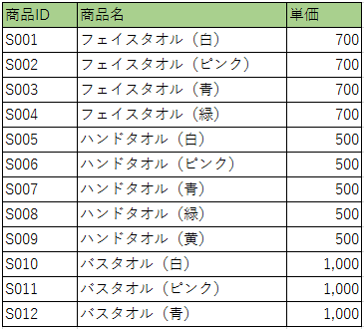
商品ID | 商品名 | 単価
S001 | フェイスタオル（白） | 700
 | フェイスタオル（ピンク） | 700
 | フェイスタオル（青） | 700
 | フェイスタオル（緑） | 700
 | ハンドタオル（白） | 500
 | ハンドタオル（ピンク） | 500
 | ハンドタオル（青） | 500
 | ハンドタオル（緑） | 500
 | ハンドタオル（黄） | 500
 | バスタオル（白） | 1,000
 | バスタオル（ピンク） | 1,000
 | バスタオル（青） | 1,000

表示形式数値
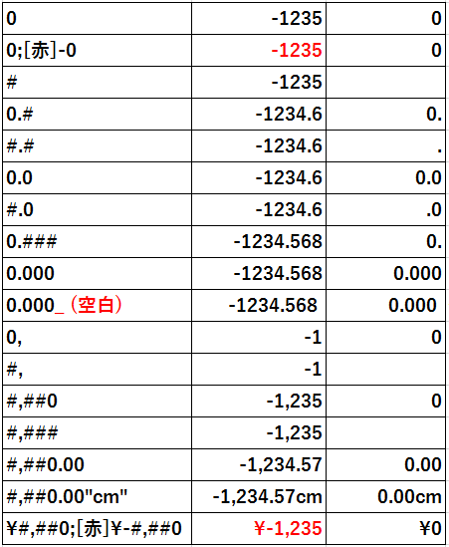
書式設定
 | -1234.5678 | 0
0 | -1234.5678 | 0
0;[赤]-0 | -1234.5678 | 0
# | -1234.5678 | 0
0.# | -1234.5678 | 0
#.# | -1234.5678 | 0
0.0 | -1234.5678 | 0
#.0 | -1234.5678 | 0
0.### | -1234.5678 | 0
0.000 | -1234.5678 | 0
0.000_ (空白) | -1234.5678 | 0 | ←セルの書式設定「数値」より指定した場合
0, | -1234.5678 | 0
#, | -1234.5678 | 0
#,##0 | -1234.5678 | 0
#,### | -1234.5678 | 0
#,##0.00 | -1234.5678 | 0
#,##0.00"cm" | -1234.5678 | 0
¥#,##0;[赤]¥-#,##0 | -1234.5678 | 0

表示形式練習問題「健康管理表」
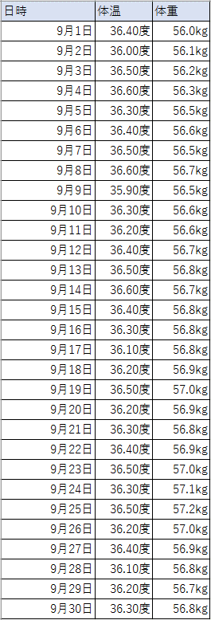
日時 | 体温 | 体重
2019-09-01 | 36.4 | 56
2019-09-02 | 36 | 56.1
2019-09-03 | 36.5 | 56.2
2019-09-04 | 36.6 | 56.3
2019-09-05 | 36.3 | 56.5
2019-09-06 | 36.4 | 56.6
2019-09-07 | 36.5 | 56.5
2019-09-08 | 36.6 | 56.7
2019-09-09 | 35.9 | 56.5
2019-09-10 | 36.3 | 56.6
2019-09-11 | 36.2 | 56.6
2019-09-12 | 36.4 | 56.7
2019-09-13 | 36.5 | 56.8
2019-09-14 | 36.6 | 56.7
2019-09-15 | 36.4 | 56.8
2019-09-16 | 36.3 | 56.8
2019-09-17 | 36.1 | 56.8
2019-09-18 | 36.2 | 56.9
2019-09-19 | 36.5 | 57
2019-09-20 | 36.2 | 56.9
2019-09-21 | 36.3 | 56.8
2019-09-22 | 36.4 | 56.9
2019-09-23 | 36.5 | 57
2019-09-24 | 36.3 | 57.1
2019-09-25 | 36.5 | 57.2
2019-09-26 | 36.2 | 57
2019-09-27 | 36.4 | 56.9
2019-09-28 | 36.1 | 56.8
2019-09-29 | 36.2 | 56.7
2019-09-30 | 36.3 | 56.8

